Feuille dinscriptions
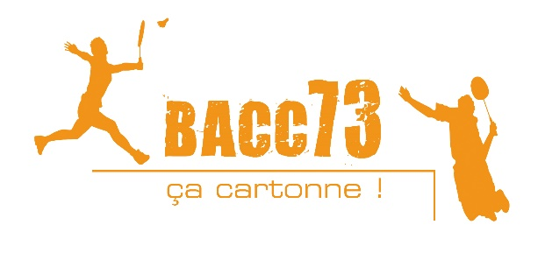
 | Inscriptions 17è Planet'Bad : les 28 et 29 Mai 2022 à Albertville
 | Simple Homme, Simple Dame, Mixtes : Samedi 28. Double Hommes, Double Dames : Dimanche 29

 | De N2 à NC Tous les joueurs pourront s’inscrire sur deux tableaux différents (simple et double OU mixte et double) Les séries seront réparties en fonction du CPPH : Série1, Série 2, Série3, ... Le club se réserve le droit de modifier des séries pour le bon déroulement du tournoi.

 | Nom du correspondant : |  |  |  |  |  |  |  |  | Ligue :
 | Club : |  |  |  |  |  |  |  |  | Téléphone :
 | Sigle : |  |  |  |  |  |  |  |  | E-mail :

INSCRIPTIONS
# | NOM | Prénom | Sexe | N° Licence | Catégorie d'âge | Classements | Simple | Double | Mixte | Partenaire Double | Club | Au choix | Partenaire Mixte | Club | Au choix
1
2
3
4
5
6
7
8
9
10
11
12
13
 | Date limite d'inscription au plus tard le vendredi 20 Mai 2022 (date de réception faisant foi)
Merci d'envoyer les inscriptions par mail à : jeremie.kersall@gmail.com OU à l'adresse suivante :
Jérémie KERSALL, BACC73, 54, impasse des Jardinets, 73730 St Paul Sur Isère
avec le règlement à l'ordre du BACC 73
 |  |  |  |  |  |  |  |  |  |  |  |  | 1 Tableau : | x 18€ :
 |  |  |  |  |  |  |  |  |  |  |  |  | 2 Tableaux : | x 21€ :
 |  |  |  |  |  |  |  |  |  |  |  |  |  | Total : | 0
Si paiement par virement bancaire merci d'envoyer le justificatif de votre banque ainsi que la feuille d'inscription par mail et pensons à l'environnement, plus besoin d'envoyer la version papier !!!

 | Tel responsables tournoi : 06 72 73 97 79 (Jérémie KERSALL) // 06 84 53 93 20 (Béranger LEMAITRE)

